Sheet1
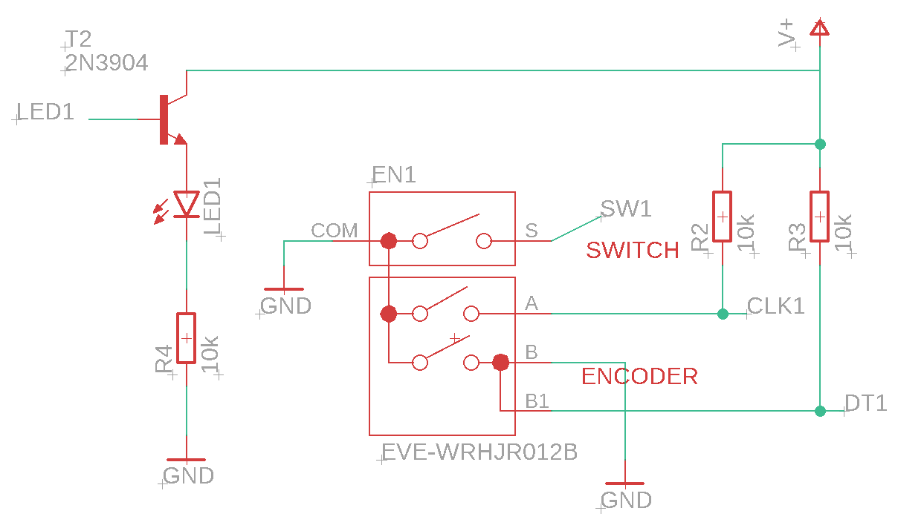
 | Primer prototipo
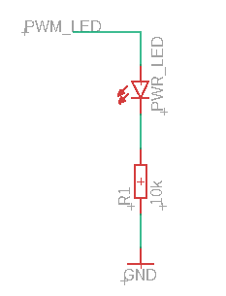
No. | Item | Cantidad | Precio unit | Precio total | ¿Se tiene? | Costo total
1 | Resistencia 10k | 5 | S/ 0.10 | S/ 0.50 | NO | S/ 0.50
2 | LED Rojo | 3 | S/ 0.10 | S/ 0.30 | NO | S/ 0.30
3 | Transistor NPN 2N3904 | 2 | S/ 0.20 | S/ 0.40 | NO | S/ 0.40
4 | Encoder Rotativo | 1 | S/ 7.00 | S/ 7.00 | NO | S/ 7.00
 |  |  | Valor Total: | S/ 8.20 | Inversión Total: | S/ 8.20

 | Segundo prototipo

No. | Item | Cantidad | Precio unit | Precio total | ¿Se tiene? | Costo total
1 | Resistencia 10k | 5 | S/ 0.10 | S/ 0.50 | NO | S/ 0.50
2 | LED Rojo | 3 | S/ 0.10 | S/ 0.30 | NO | S/ 0.30
3 | Transistor NPN 2N3904 | 2 | S/ 0.20 | S/ 0.40 | NO | S/ 0.40
4 | Encoder Rotativo | 1 | S/ 7.00 | S/ 7.00 | NO | S/ 7.00
 |  |  | Valor Total: | S/ 8.20 | Inversión Total: | S/ 8.20

